游戏服务器
内网服务器
服务器名 | 外网IP | 内网IP | 数据库IP | 数据库端口 | 数据库用户名/密码 | 登录账号/密码 | 配置
测试服 |  | 192.168.1.114 | 192.168.1.114 | 3306 | root/123456 |  | 1核CPU，2G内存，100G硬盘

GAYA服务器
服务器名 | 外网IP | 内网IP | 数据库IP | 数据库端口 | 数据库用户名/密码 |  | 配置
GM平台 域名（announce.saintkill.gaeamobile.net） | 123.59.51.109 |  | 10.10.42.249 | 3306 | saintdbcon/87ohB07jG7 |  | 4核CPU，8G内存，100G硬盘
各个渠道提审 | 120.132.85.239 |  | 10.10.130.132 | 3306 | saintdbcon/87ohB07jG7 |  | 4核CPU，8G内存，100G硬盘 | 120-132-85-239.4to6.gaeamobile.net
版署提审 | 123.59.76.124 | 10.10.199.158 | 10.10.166.161 | 3306 | saintdbcon/87ohB07jG7
充值服(charge.saintkill.gaeamobile.net) | 123.59.76.141 | 10.10.243.212 | 10.10.220.209 | 3306 | saintdbcon/87ohB07jG7 |  | 4核CPU，4G内存，500G硬盘
压力测试服务器 | 123.59.139.58 |  | 10.10.68.40 | 3306 | saintdbcon/87ohB07jG7 |  | 8核CPU，16G内存，500G硬盘
资源服务器 cdn加速(update.saintkill.gaeamobile.net) | 106.75.6.66 | 10.10.107.249

腾讯服务器
服务器名 | 外网IP | 内网IP | 数据库IP | 数据库端口 | 数据库用户名/密码 |  | 配置
HEEKING外网测试服_上海 | 115.159.147.94 | 10.105.50.189 | 115.159.147.94 | 3306 |  | root/V5QTHgxtFWv | 2核CPU，2G内存，10G硬盘

应用宝提审端口 | 8008/83/8012 | 444 | 100007 | 14
安卓混服提审端口 | 8007/82/8011 | 441 | 100008 | 13
ios越狱提审 | 8005/80/8009 | 442 | 100006 | 18
ios正式提审 | 8006/81/8010 | 443 | 100014 | 17

平台对应的id
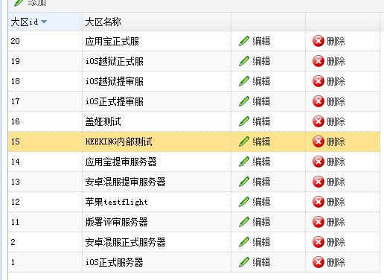

 |  |  | http://fff.zb.gaeagame.com/zabbix
 |  |  | ttsl | gaeamobile9527

